Sheet1
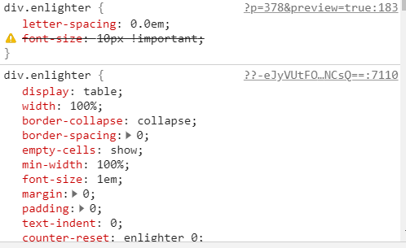
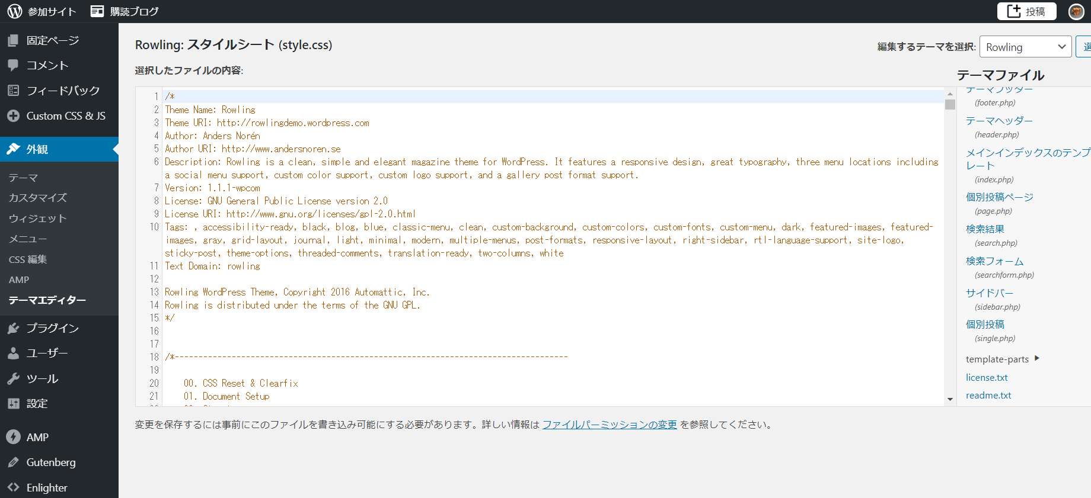



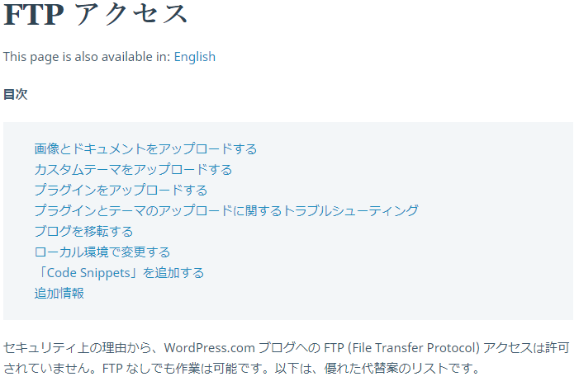

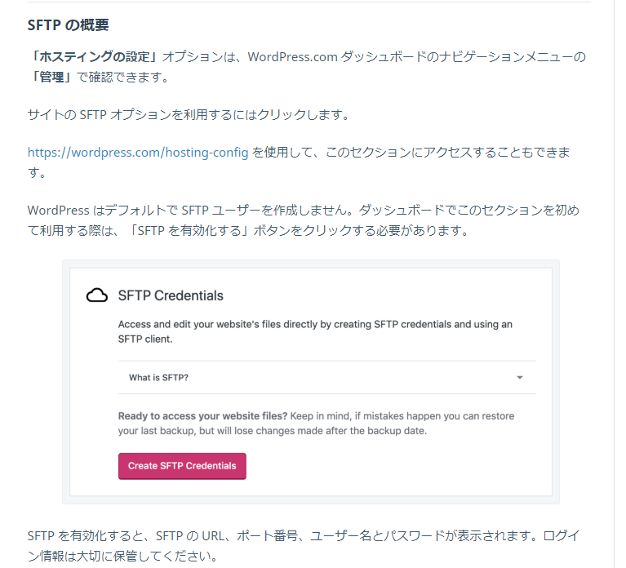

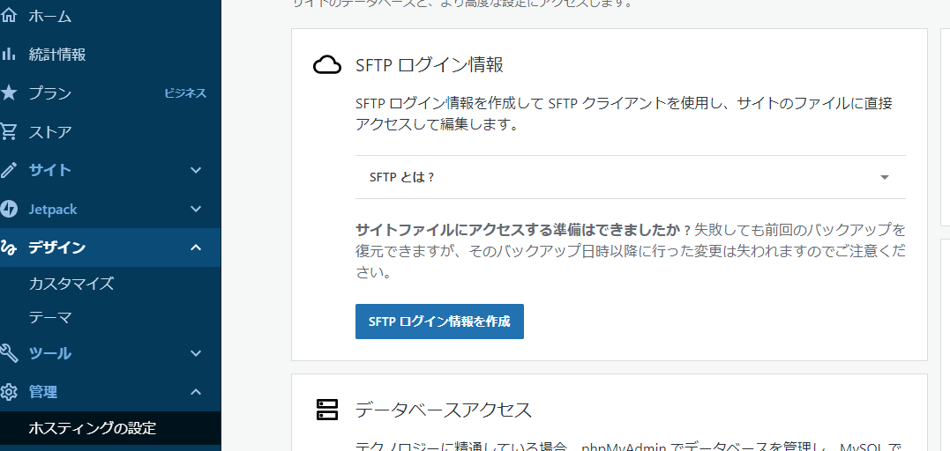

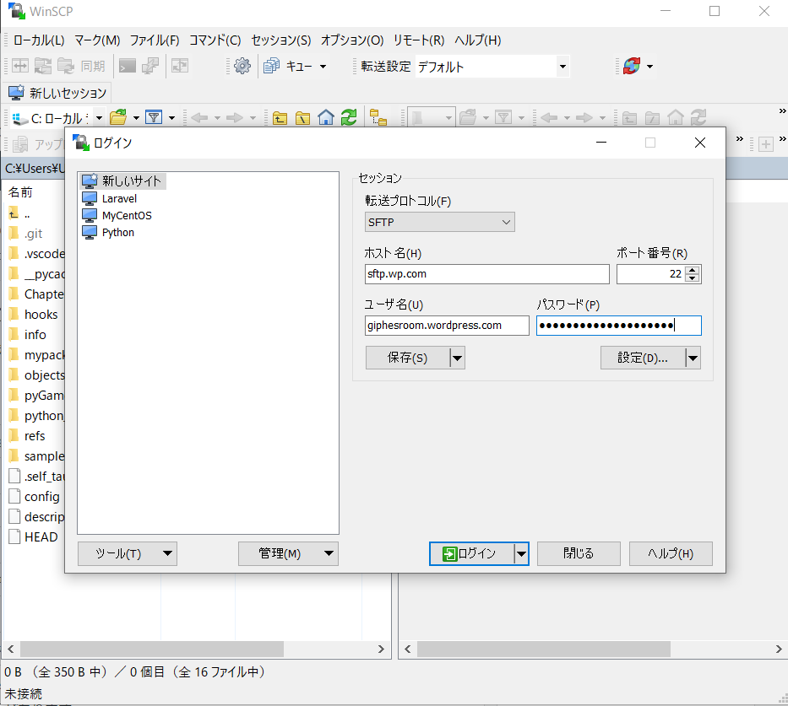

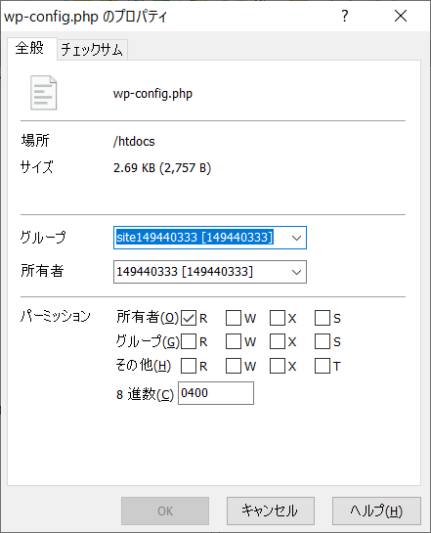

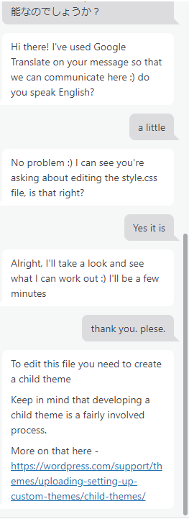

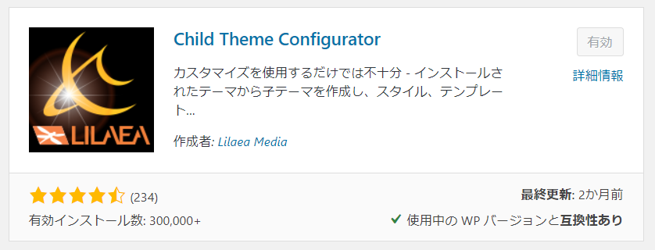

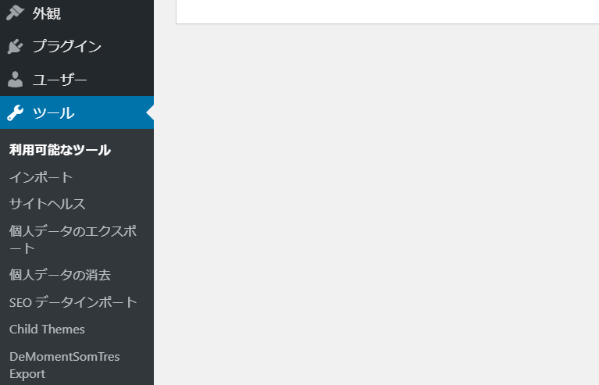

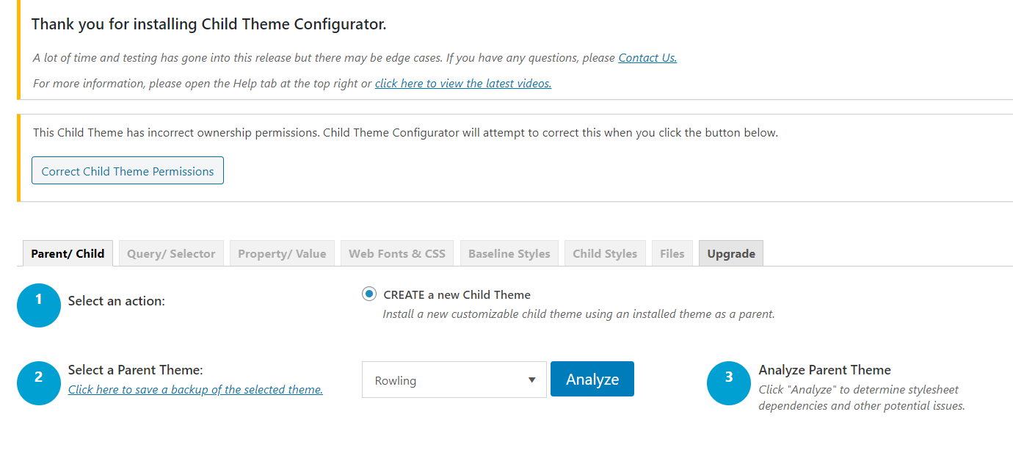

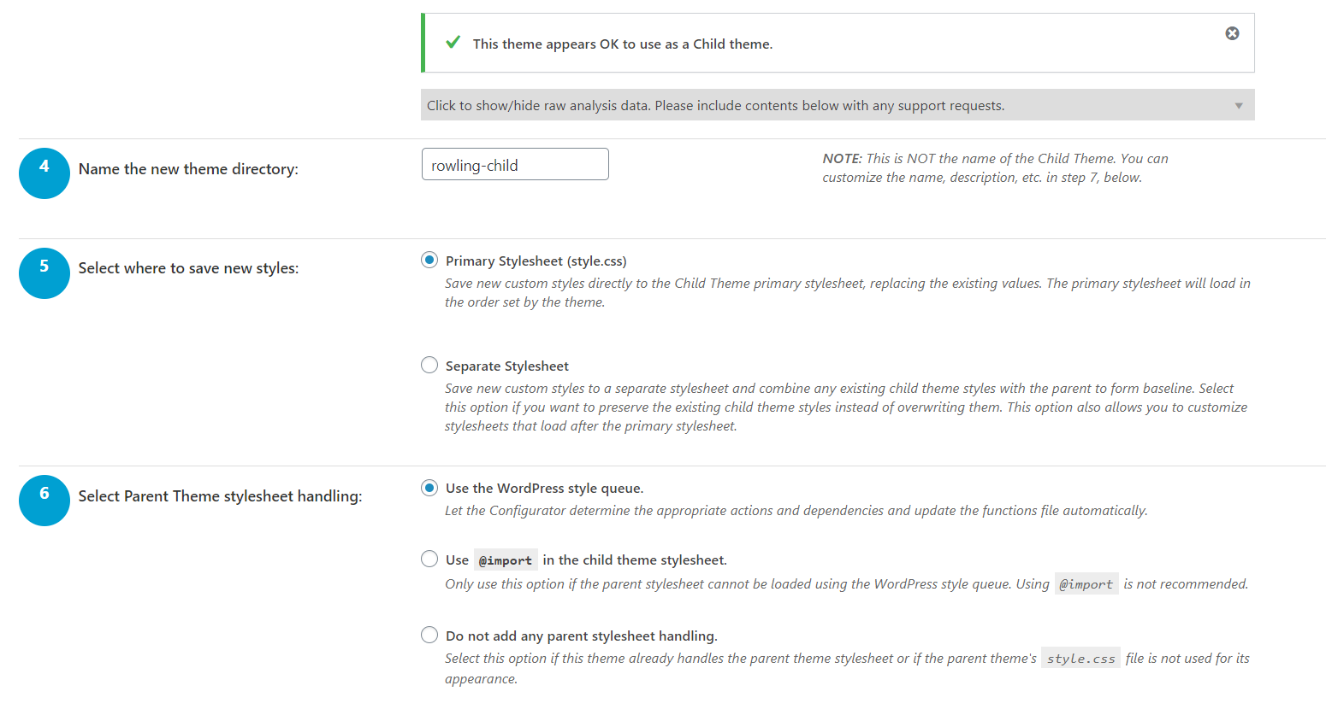

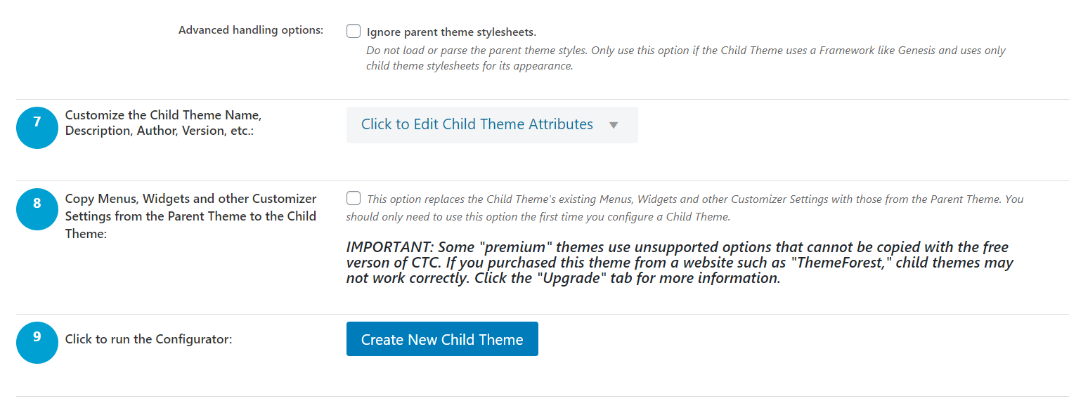

ロード失敗

 | この子テーマは、Configuratorスタイルシートをロードしません。
 | このプラグインを使用してスタイルをカスタマイズする場合は、「子テーマの構成」をもう一度クリックして、これを設定に追加してください。

 | この子テーマは親スタイルシートを使用しますが、親テーマのstyle.cssファイルをロードしません。
 | スタイルシートの処理方法を選択するか、「親テーマのスタイルシートを無視する」にチェックを入れてください（以下のステップ6を参照）。

親スタイル
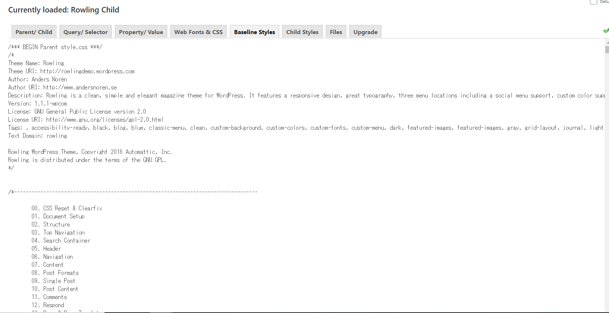

子スタイル

enlighterの詳細設定ができない
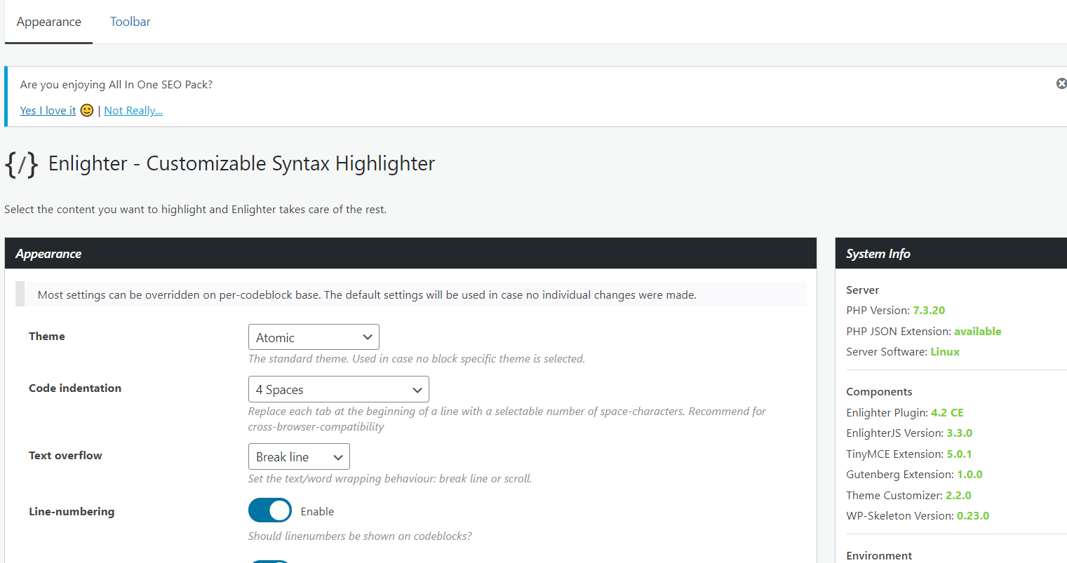

!importantが効かない

